Накладная-№3
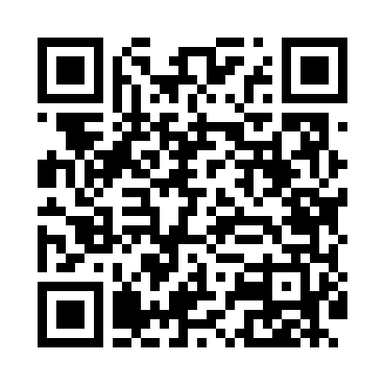
Номер товарно-транспортной накладной: |  |  | Торговый представитель: Amriyev Muhammad
Поставщик: Toshkent falcon fly 2 |  |  | Телефон торгового представителя: +998972880505
Дата отгрузки: 17.12.2025 |  |  | Контрагент: """" Klient
Дата консигнации: |  |  | Адрес:
Доставщик: |  |  | Телефон:
Телефон доставщика:
Время заказа: 17.12.2025 14:55:27
№ | Штрих-код | Название товаров (работ,услуг) | Количество | Количество в кейсе | Цена | Сумма
 |  |  | 369 |  |  | 744
1 | 6920240023987 | Коврики напольные для ванной комнаты 60*90CM XP-23-98 | 10 | 10 шт. | 4.20 | 42
2 | 2102373098184 | Коврики напольные для ванной комнаты, 60×90 с м, DB-98-18 | 10 | 10 шт. | 4.40 | 44
3 | 2102373098054 | Коврики напольные для ванной комнаты, 50×80 с м, DB-98-5 | 10 | 10 шт. | 3.30 | 33
4 | 2102373098146 | Коврики напольные для ванной комнаты DB-98-14 | 10 | 10 шт. | 5.70 | 57
5 | 6932597531473 | Металлическая подставка для посуды KD42-031S, Dish Rack, 3, 46×23×51 см DB-2-273 | 1 | 1 шт. | 29 | 29
6 | 2010883199133 | Кошик Арзон роза 10 пс HS-78-16 | 100 | 1 коробка | 0.70 | 70
7 | 6900007212113 | Металический сетка для пицца 27.5CM DB-5-93 | 10 | 10 шт. | 1.70 | 17
8 | 6900007212120 | Форма для пиццы круглая сетка 30CM DB-5-94 | 10 | 10 шт. | 1.90 | 19
9 | 6900007212168 | Металлическая сетка для пиццы BBE7212-16 1640 .5CM/160g DB-5-240 | 10 | 10 шт. | 2.90 | 29
10 | 6900007212144 | Форма для пиццы круглая сетка 35CM DB-5-96 | 10 | 10 шт. | 2.40 | 24
11 | 6900007212137 | Форма для пиццы круглая сетка 33CM DB-5-95 | 10 | 10 шт. | 2.20 | 22
12 | 6823541213159 | Разделочная доска, из бамбука 34*24*1,8см DB- 13-22 | 10 | 10 шт. | 2.10 | 21
13 | 6823541213142 | Разделочная доска, из бамбука 32*22*1,8см DB- 13-21 | 10 | 10 шт. | 1.80 | 18
14 | 6823541213135 | Разделочная доска, из бамбука 30*20 DB-13-20 | 10 | 10 шт. | 1.50 | 15
15 | 6988011013162 | Деревянная разделочная доска 34*24 в большой каропке 20 шт DB-13-16 | 10 | 10 шт. | 2.50 | 25
16 | 6988011013155 | Деревянная разделочная доска 32*22 в большой каропке 20 шт DB-13-15 | 10 | 10 шт. | 2.20 | 22
17 | 6823541213074 | Разделочная доска, из бамбука 30*20*1,8 см DB -13-14 | 10 | 10 шт. | 1.90 | 19
18 | 6920230013172 | Круглая разделочная доска, из бамбука 28см DB -13-17 | 10 | 10 шт. | 2.90 | 29
19 | 6823541213111 | Круглая разделочная доска, из бамбука 34см DB -13-18 | 10 | 10 шт. | 3.70 | 37
20 | 6920230013196 | Круглая разделочная доска, из бамбука 38см DB -13-19 | 10 | 10 шт. | 4.50 | 45
21 | 6917692023047 | Кухонная прихватка Bestlove, DB-63-56 | 24 | 24 шт. | 1.10 | 26.40
22 | 2010924059525 | Прихватка перчатка bestlove DB-63-49 | 24 | 24 шт. | 0.90 | 21.60
23 | None | Терка для овощей XP-46-19 | 10 | 10 шт. | 1.40 | 14
24 | 6972544806131 | Терка для овощей H0613 DB-15-27 | 10 | 10 шт. | 1.60 | 16
25 | 6928352894587 | Орехокол для раскалывания фундука и кедровых орехов DB-5-54 | 10 | 10 шт. | 1.70 | 17
26 | 6901235594002 | Механическая (ручная) соковыжималка для цитру совых фруктов QC1110-3Q 4002A 290g/23.5*9*6.5 CM DB-5-59 | 5 | 5 шт. | 2.90 | 14.50
27 | 6945860512376 | Механическая (ручная) соковыжималка для цитру совых фруктов SL1237A В большой каропке 72 шт DB-5-60 | 5 | 5 шт. | 3.50 | 17.50
Итого: 744$|->UZS: 9,300,000.00

